راهنمای استفاده
راهنمایی استفاده از اکسل تعیین ضرایب C&K
1-در قسمت H باید ارتفاع براساس متر نوشته شود.
2-در قسمت Ss باید مقدار عددی زمان تناوب کوتاه(0.2Sec) براساس نقشه های زلزله طیفی خوانده و وارد شود.
3-در قسمت S1 باید مقدار عددی زمان تناوب 1Sec براساس نقشه های زلزله طیفی خوانده و وارد شود.
4-در قسمت نوع زمین باید تیپ زمین مشخص شود.
5-در قسمت طبقه بندی ساختمان باید گروه ساختمان براساس کاربری ساختمان تعیین شود.
6-در قسمت سیستم مقاوم در برابر نیروی جانبی باید نوع سیستم سازه ایی ساختمان تعیین شود.
7-در قسمت Tn باید مقدار زمان تناوب تحلیلی از ETABS را وارد کرد و مقدار TDrift توسط اکسل محاسبه میشود

8-در صفحه Sa-T نمودار آن ترسیم میشود و با تغییر داده های مورد نیاز در صفحه ELF-C&K-2800V5 نمودار هم تغییر میکند.

9-در قسمت رنگ های آبی هم شرط های استاندارد 2800 ویرایش 5 کنترل میشود و باید حتما شرط ها OK باشند.

11-در قسمت وضعیت میانقاب باید اینکه میانقاب مانع ایجاد میکند یا خیر را تعیین کرد.
12-در شیت Sav-Tv میتوان طیف قائم استاندارد را بدست آورد.
13-برای تعیین مقدار زمان تناوب قائم(Tv) به شیت Export-Tv مراجعه شود.
توجه: برای تعیین زمان تناوب قائم(Tv) از فایل Std2800-V5(Ver02) مهندس المکچی استفاده شده است.
توجه: مقدار عددی Ss باید بین بازه ی 1.5 تا 0.5 باشد.(محدوده مورد تایید آیین نامه بین بازه 0.85 تا 1.40 میباشد.)
توجه: مقدار عددی S1 باید بین بازه ی 0.2 تا 0.6 باشد.(محدوده مورد تایید آیین نامه بین بازه 0.35 تا 0.6 میباشد.)
توجه: میتوان در شیت های S1 و Ss مقادیر لازم برای تعیین S1 و Ss استفاده کرد.
توجه: در قسمت های دیگر که رنگی نیستند توسط اکسل محاسبه میشود.
توجه: در شیت Text میتوان خروجی های T و Sa را با استفاده از Save as با فرمت Text(MS-DOS) گرفت و در نرم افزار Etabs تعریف کرد.
مقادیر C&K برای تعریف زلزله اصلی استفاده میشوند.
مقادیر CDrift&KDrift برای تعریف زلزله دریفت استفاده میشوند.
توجه مهم: دراین اکسل سعی شده است که تمامی شرایط تعیین ضریب زلزله(C)/ضریب K/زمان تناوب دریفت بدرستی رعایت و کنترل شود اما فرد استفاده کننده از این اکسل باید حتما بر استاندارد 2800 ویرایش 5 تسلط و آگاهی کامل داشته باشد همچنین مسئولیت استفاده از این اکسل برعهده فرد استفاده کننده خواهد بود.
 | راه های ارتباطی با بنده و اعلام نظرات و پیشنهادات

 | @Sh_M81 | آیدی تلگرام

 | @Sh_m81 | آیدی ایتا

 | @Sh_M81 | آیدی بله

Ss
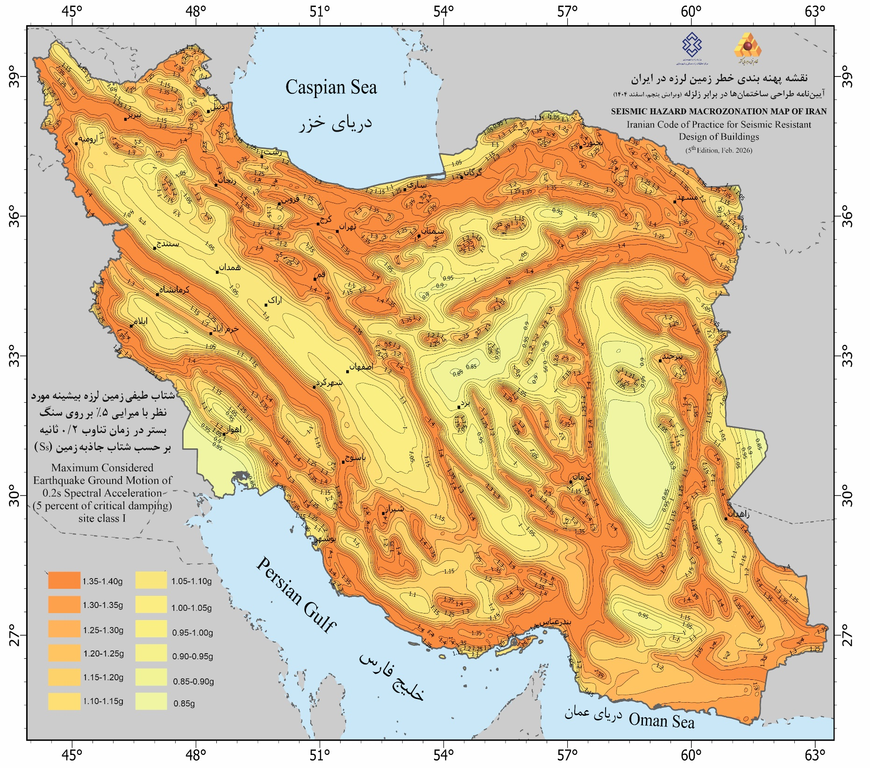

S1
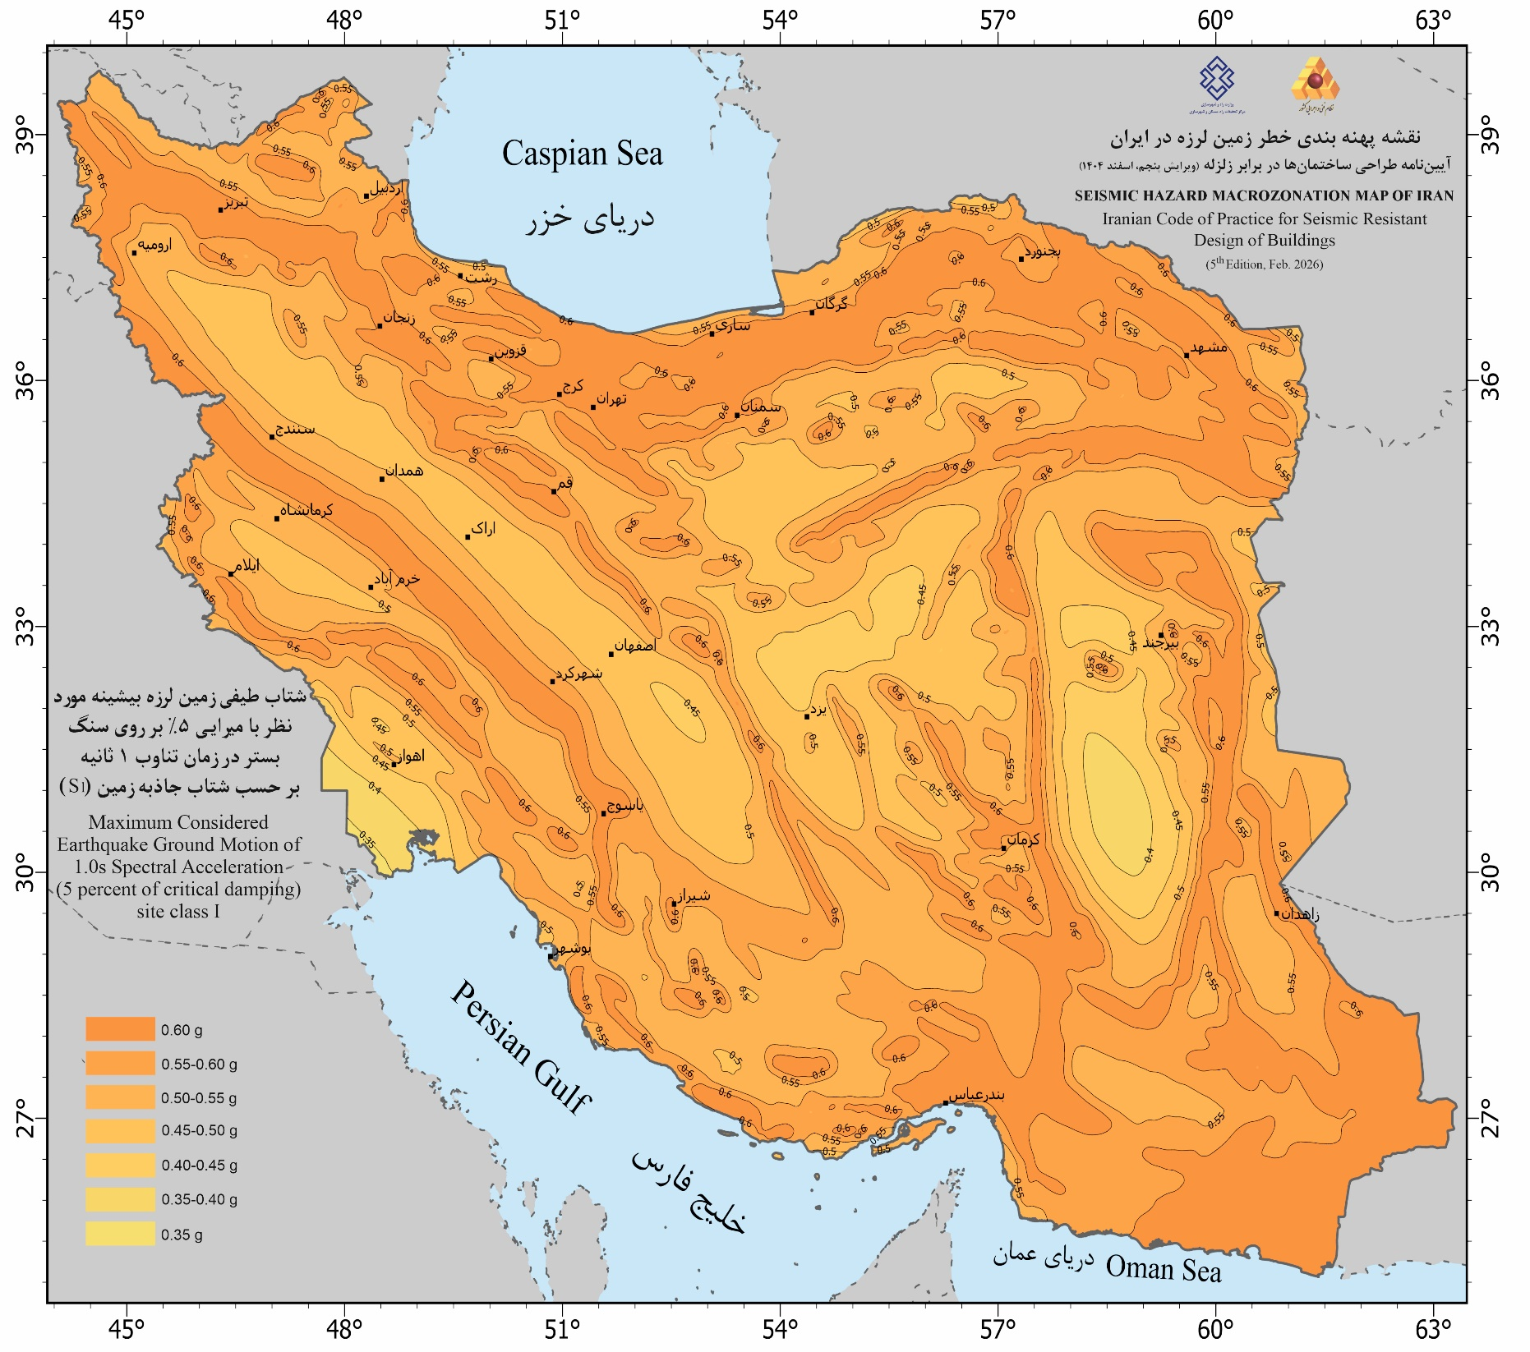

Export-Tv
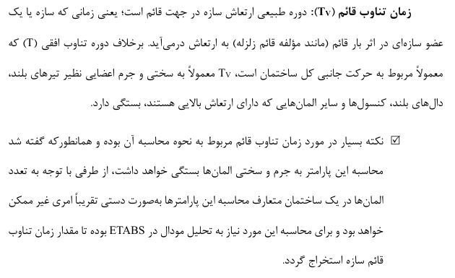 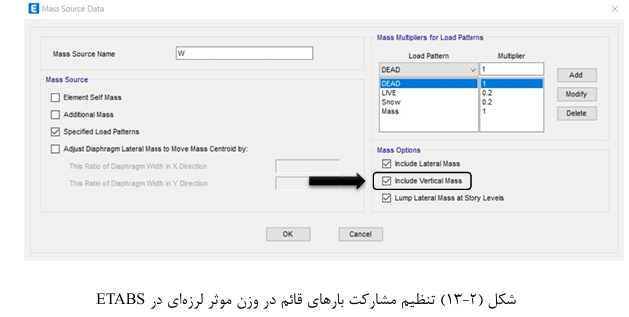

Sa-T
Sa-T
0.01 | 0.313
0.02 | 0.332
0.03 | 0.351
0.04 | 0.370
0.05 | 0.389
0.06 | 0.409
0.07 | 0.428
0.08 | 0.447
0.09 | 0.466
0.1 | 0.485
0.11 | 0.505
0.12 | 0.524
0.13 | 0.543
0.14 | 0.562
0.15 | 0.581
0.16 | 0.601
0.17 | 0.620
0.18 | 0.639
0.19 | 0.658
0.2 | 0.677
0.21 | 0.697
0.22 | 0.716
0.23 | 0.733
0.24 | 0.733
0.25 | 0.733
0.26 | 0.733
0.27 | 0.733
0.28 | 0.733
0.29 | 0.733
0.3 | 0.733
0.31 | 0.733
0.32 | 0.733
0.33 | 0.733
0.34 | 0.733
0.35 | 0.733
0.36 | 0.733
0.37 | 0.733
0.38 | 0.733
0.39 | 0.733
0.4 | 0.733
0.41 | 0.733
0.42 | 0.733
0.43 | 0.733
0.44 | 0.733
0.45 | 0.733
0.46 | 0.733
0.47 | 0.733
0.48 | 0.733
0.49 | 0.733
0.5 | 0.733
...

